Trang tính1

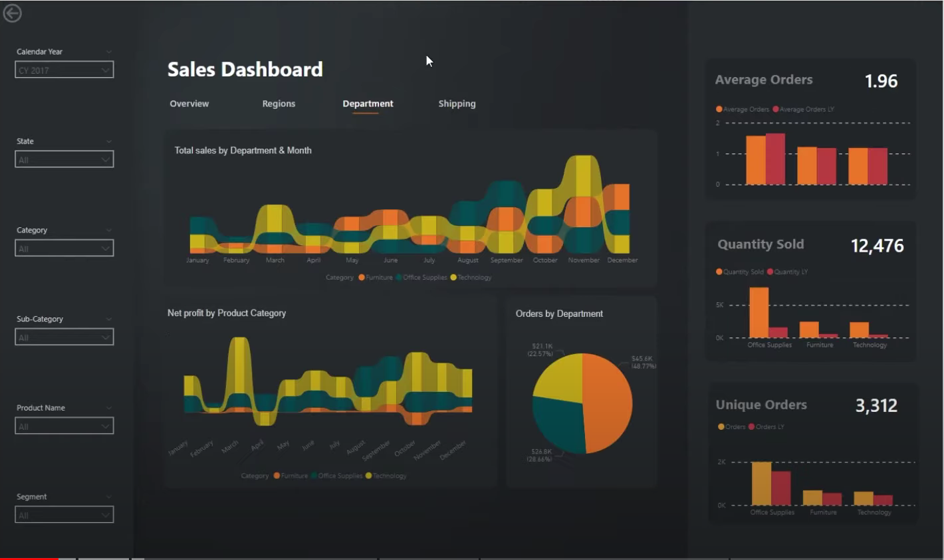
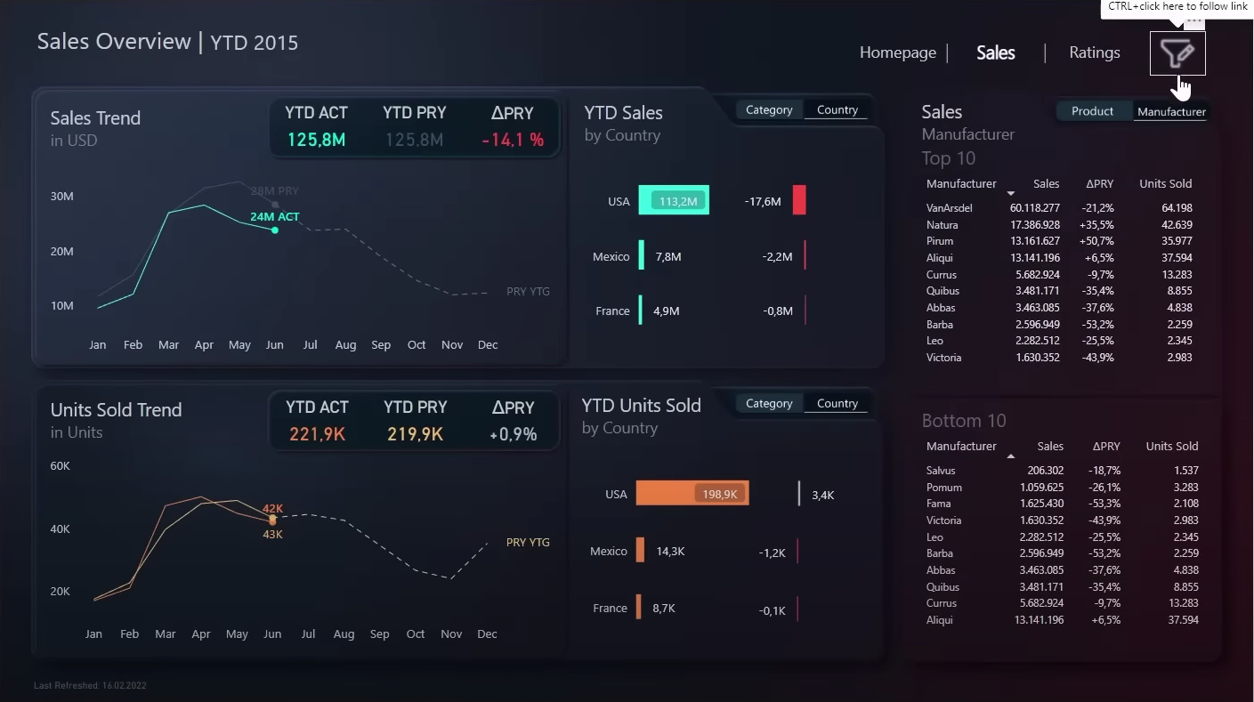
Color code | Color
#252423
#282b2f
#272b2f
#2b4157
#F17925
#BF4340
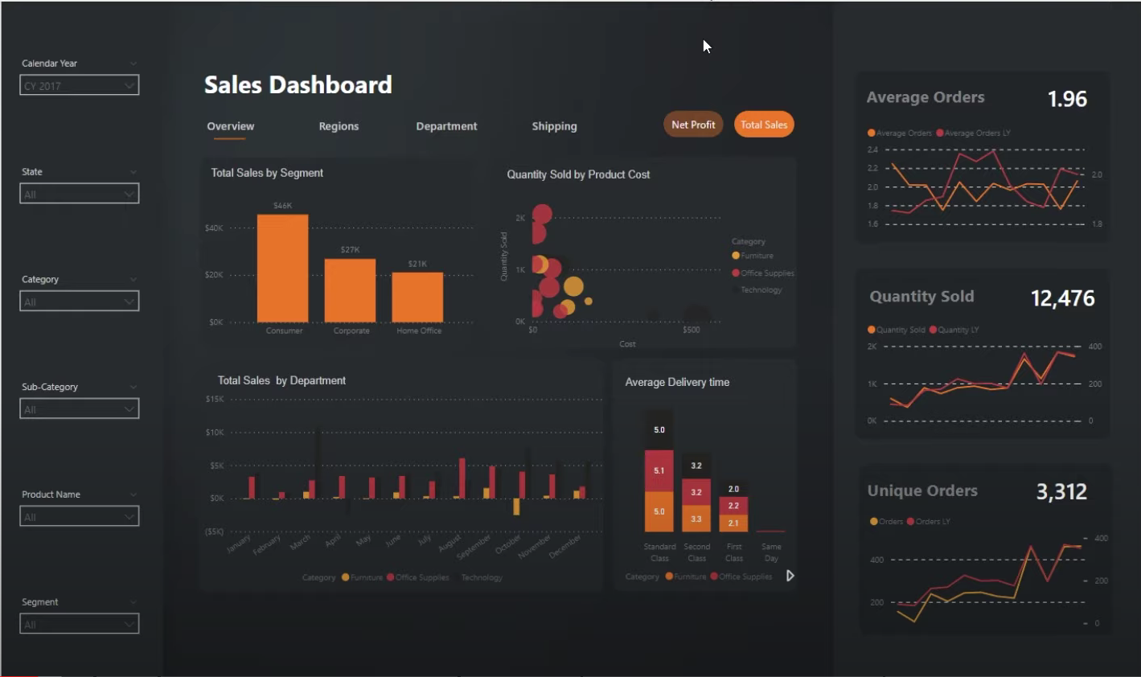
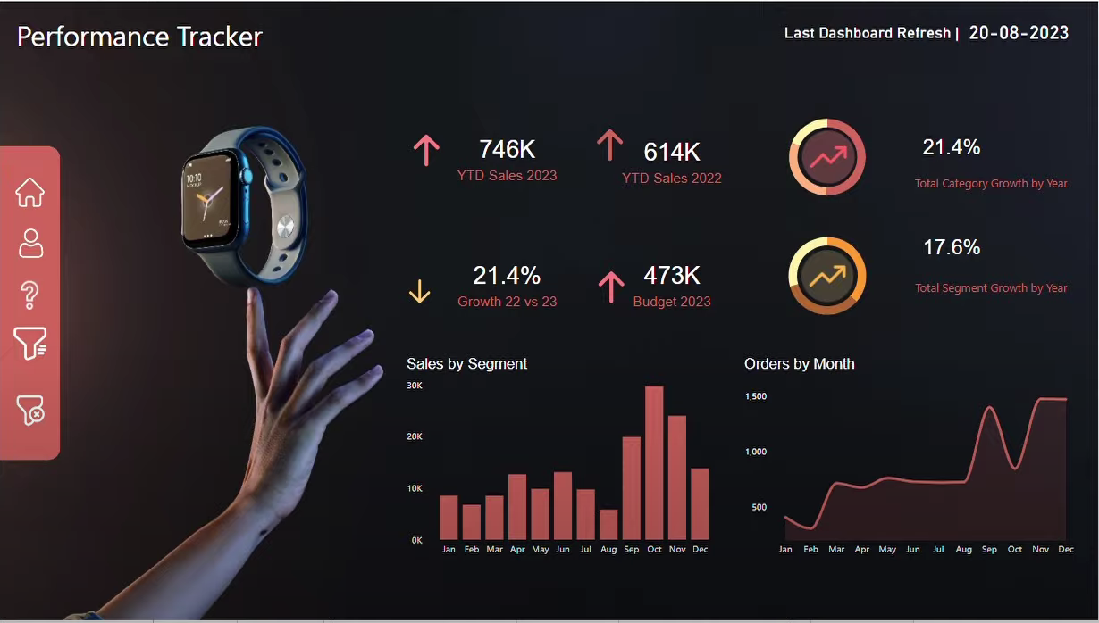
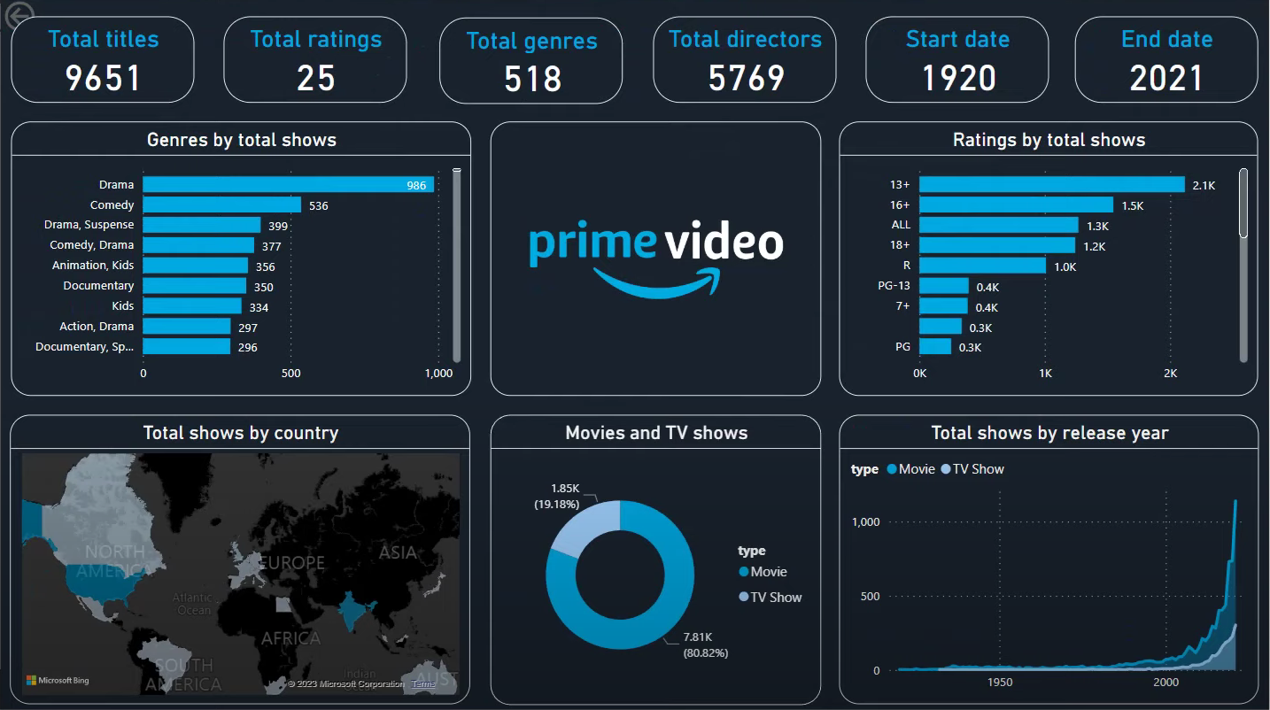
#009be7
#BB9A12
#E6732A
#C65F5D
#B59F18
#7BFF80
#0FE898
#ea4335
#0C1022
#161A33
#242756
#054447
#B9A319 |  | Những dạng biểu đồ tham khảo
#CB6525
#CF6826
#C9AF1E
* Note : Đây chỉ là những màu để tham khảo , có thể làm khác nhưng phải theo 1 concert màu như những hình bên

